상품제안서
오가닉 코튼 천연 양모 차렵이불 세트 | 상품코드: F28005

 |  |  |  |  |  |  | 02-412-0044 | www.easy1.co.kr
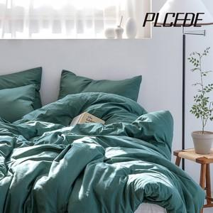

【상세/제작정보】

【인쇄/포장옵션】 | / 포장불가능

【공급단가】 | 수량 | 10~ | 50~ | 100~ | 300~ | 500~
*VAT별도 | 단가 | 76,200원 | 74,930원 | 73,020원 | 71,750원 | 69,850원

【상품 URL】 | https://dev.easy1.co.kr:443/src/goods_detail.php?gdno=28005

